Illustration de la démarche
3 QUEL CAP SUIVONS-NOUS ET POURQUOI ?
LA VISION & LA MISSION
StrataFRI - illustration de la démarche
Le processus de la réflexion stratégique
Le chemin de mise en œuvre

2 COMMENT EST L'ENVIRONNEMENT ?
l'ANALYSE DU CONTEXTE
Opportunités, menaces

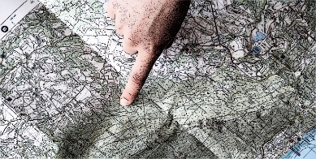

4 QUE VOULONS-NOUS ATTEINDRE ?
LES OBJECTIFS STRATEGIQUES

6

1 D'OÙ PARTONS-NOUS ?
L'ANALYSE DE LA SITUATION DE DEPART
Exploitation : forces, faiblesses
Exploitant-e-s : valeur, buts professionnels, forces, faiblesses
5 QUEL CHEMIN PRENONS- NOUS ?
LES AXES STRATEGIQUES

6
6

6 QUELLES SONT LES ETAPES PREVUES ?
LES MESURES A REALISER

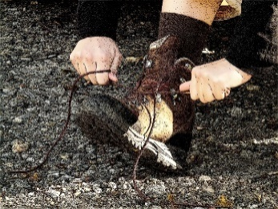

0 Synthèse & cohérence
RÉFLEXION STRATÉGIQUE RÉALISÉE POUR L'ENTREPRISE DE |  |  |  |  |  | SYNTHÈSE

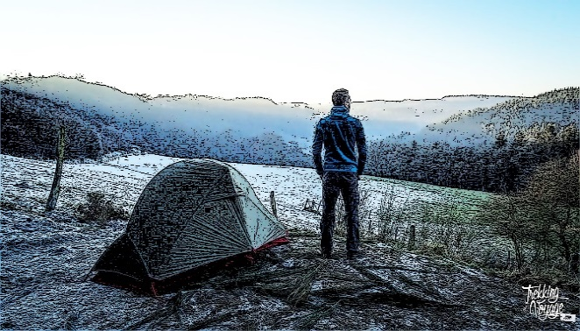
1 D'OÙ PARTONS-NOUS ? |  | 2 COMMENT EST L'ENVIRONNEMENT ? |  |  | 3 QUEL CAP SUIVONS-NOUS ? ET POURQUOI ?

L'ANALYSE DE LA SITUATION INITIALE |  | L'ANALYSE DU CONTEXTE |  |  | LA VISION & LA MISSION

1a - L'entreprise | Quels sont les 6 éléments qui décrivent le mieux l'entreprise ? | Opportunités | Menaces | La vision de l'entreprise en ????

 |  |  |  | La mission

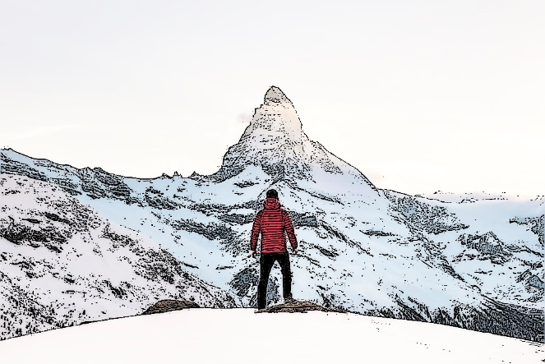
 | Quelles sont les principales forces de l'entreprise ?
 |  | AUTO-EVALUATION DE L'ADEQUATION ENTRE LES DIFFERENTS ASPECTS DE LA REFLEXION STRATEGIQUE |  |  | 4 QUE VOULONS-NOUS ATTEINDRE ?

 |  | Quelle est l'adéquation entre …
 |  | … la situation initiale de l'entreprise (1a) et la vision/mission (3) ?
 | Quelles sont les principales faiblesses de l'entreprise ? | … la situation initiale de l'exploitant-e (1b) et la vision/mission (3) ? |  |  | LES OBJECTIFS STRATEGIQUES
 |  | … le contexte (2) et la vision/mission (3) ?
 |  | … la vision/mission (3) et les objectifs stratégiques (4) ?
 |  | … les buts professionnels (1b) et les objectifs stratégiques (4) ?
 |  | … les objectifs stratégiques (4) et les axes stratégiques (5) ? |  | Les objectifs stratégiques pour ????
1b Les exploitant-e-s | Quelles sont nos principales valeurs ? | … les mesures (6) et les axes stratégiques (5) ?
 |  | … les mesures (6) et la vision/mission (3) ?

 | Quels sont nos buts professionnels ?

 |  | 6 QUELLES SONT LES ETAPES PREVUES ?

 |  |  |  |  | 5 QUEL CHEMIN PRENONS-NOUS ?

 |  | LES MESURES A REALISER
 | Quelles sont nos principales forces ?
 |  |  |  |  | LES AXES STRATEGIQUES

 | Quelles sont nos principales faiblesses ?

1b Situation - exploitant-e
 |  |  | Niveau de détail de l'analyse >> |  |  |  |  | Approfondie

1b D'OÙ PARTONS-NOUS ? L'ANALYSE DE LA SITUATION INITIALE

L'EXPLOITANT·E - LES POINTS LES PLUS MARQUANTS |  |  |  |  |  |  |  |  | Quelles sont nos principales valeurs ? |  | Quelles sont nos principales forces ?
Quelles sont nos principales valeurs ? |  |  |  |  |  |  |  |  | Saisissez vos 3 valeurs personnelles les plus importantes . |  | Saisissez vos 3 forces personnelles les plus importantes
 |  |  |  |  |  |  |  |  |  |  |  |  |  |  |  |  |  |  |  |  |  | Quelles sont nos principales valeurs ? | Quelles sont nos principales forces ?
 |  |  |  |  |  |  |  |  |  |  |  |  |  |  |  |  |  |  |  |  |  |  | 1
 |  |  |  |  |  |  |  |  |  |  |  |  |  |  |  |  |  |  |  |  |  |  | 2
 |  |  |  |  |  |  |  |  |  |  |  |  |  |  |  |  |  |  |  |  |  |  | 3
Quels sont nos buts professionnels ? |  |  |  |  |  |  |  |  |  |  |  |  |  |  |  |  |  |  |  |  |  |  | 4
 |  |  |  |  |  |  |  |  | Quels sont nos buts professionnels ?
 |  |  |  |  |  |  |  |  | Décrivez ici vos buts professionnels. Attention, il ne s'agit pas ici de décrire les buts de l'entreprise, mais bien de vos buts professionnels personnels. Ils ne doivent pas forcément être spécifiques à l'exploitation d'un domaine agricole. |  | Quelles sont nos principales faiblesses ?
 |  |  |  |  |  |  |  |  |  |  | Saississez vos 3 faiblesses personnelles les plus importantes |  |  |  |  |  |  |  |  |  |  | Quels sont nos buts professionnels ? | Quelles sont nos principales faiblesses ?
 |  |  |  |  |  |  |  |  |  |  |  |  |  |  |  |  |  |  |  |  | 1 |  | 1
 |  |  |  |  |  |  |  |  |  |  |  |  |  |  |  |  |  |  |  |  | 2 |  | 2
 |  |  |  |  |  |  |  |  |  |  |  |  |  |  |  |  |  |  |  |  | 3 |  | 3
 |  |  |  |  |  |  |  |  |  |  |  |  |  |  |  |  |  |  |  |  | 4 |  | 4
Quelles sont nos principales forces ? |  |  |  |  |  |  |  |  |  |  |  |  |  |  |  |  |  |  |  |  | 5
 |  |  |  |  |  |  |  |  |  |  |  |  |  |  |  |  |  |  |  |  | 6

 | Pour les entreprises avec plusieurs exploitants (société simple, SA/Sàrl), il faut utiliser le fichier complémentaires qui se trouve sur le site internet de la FRI (StrataFRI - module complémentaire pour sociétés) et compléter une feuille pour chaque associé. Ensuite, il faut revenir à cette page sur ce fichier-ci et recopier les éléments principaux de la synthèse dans ce onglet en choisissant Rapide dans le niveau de détail de l'analyse.

Quelles sont nos principales faiblesses ?

L'EXPLOITANT·E - ANALYSE APPROFONDIE
QUELLES SONT MES PRINCIPALES VALEURS ?

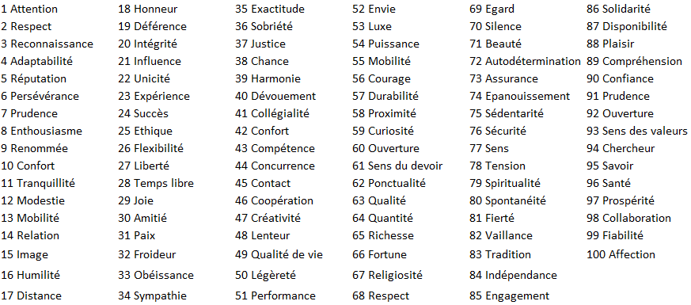
 |  |  |  |  | Etape 1 : Dans la liste des mots a gauche, choisissez les 8 valeurs auxquelles vous vous identifiez le mieux et saisissez leurs n° dans les cases jaunes ci-dessous

 |  |  |  |  | Etape 2 : Dans la liste des 8 mots ci-dessus, choisissez les 3 valeurs qui vous caractérisent le mieux et saisissez leurs n° dans les cases jaunes ci-dessous dans l'ordre d'importance

QUELS SONT MES BUTS PROFESSIONNELS ? |  |  |  |  |  |  |  |  |  |  |  |  | 6 buts professionnels
Etape 1 : Modifier éventuellement les propositions de but ci-dessous. Compléter ensuite la liste avec d'autres éléments (max. 50 caractères par proposition) | Etape 2 : Indiquer pour chaque proposition de but, dans quelle mesure elle vous correspond. Vous n'êtes pas obliger de répondre à toutes les propositions. | Etape 3 : Identifier les 6 éléments qui décrivent le mieux vos buts professionnels principaux. Numérotez les de 1 à 6 par odre d'importance |  |  |  |  |  |  |  |  |  |  | Même priorité saisie en dessus | Même priorité saisie en dessous | Même priorité déjà saisie en dessus ou en dessous |  |  |  |  |  | N° de but | Buts
Réaliser un revenu confortable |  |  |  |  |  |  |  |  |  |  |  |  |  |  |  |  |  |  |  |  |  | Réaliser un revenu confortable
Maximiser mon revenu par des coûts bas |  |  |  |  |  |  |  |  |  |  |  |  |  |  |  |  |  |  |  |  |  | Maximiser mon revenu par des coûts bas
Maximiser mon revenu par des ventes élevées |  |  |  |  |  |  |  |  |  |  |  |  |  |  |  |  |  |  |  |  |  | Maximiser mon revenu par des ventes élevées
Travailler en famille sur l'exploitation |  |  |  |  |  |  |  |  |  |  |  |  |  |  |  |  |  |  |  |  |  | Travailler en famille sur l'exploitation
Diriger du personnel |  |  |  |  |  |  |  |  |  |  |  |  |  |  |  |  |  |  |  |  |  | Diriger du personnel
Etre indépendant |  |  |  |  |  |  |  |  |  |  |  |  |  |  |  |  |  |  |  |  |  | Etre indépendant
Travailler en collaboration avec d'autres |  |  |  |  |  |  |  |  |  |  |  |  |  |  |  |  |  |  |  |  |  | Travailler en collaboration avec d'autres
Etre le moins dépendant possible des autres |  |  |  |  |  |  |  |  |  |  |  |  |  |  |  |  |  |  |  |  |  | Etre le moins dépendant possible des autres
Travailler avec un parc machines moderne |  |  |  |  |  |  |  |  |  |  |  |  |  |  |  |  |  |  |  |  |  | Travailler avec un parc machines moderne
Maximiser les rendements physique |  |  |  |  |  |  |  |  |  |  |  |  |  |  |  |  |  |  |  |  |  | Maximiser les rendements physique
Avoir des congés pour passer du temps en famille |  |  |  |  |  |  |  |  |  |  |  |  |  |  |  |  |  |  |  |  |  | Avoir des congés pour passer du temps en famille
Avoir des congés pour sortir la tête du guidon |  |  |  |  |  |  |  |  |  |  |  |  |  |  |  |  |  |  |  |  |  | Avoir des congés pour sortir la tête du guidon
Faire grandir l'exploitation |  |  |  |  |  |  |  |  |  |  |  |  |  |  |  |  |  |  |  |  |  | Faire grandir l'exploitation
Etre reconnu comme un bon agriculteur |  |  |  |  |  |  |  |  |  |  |  |  |  |  |  |  |  |  |  |  |  | Etre reconnu comme un bon agriculteur
Etre reconnu comme un agriculteur qui a réussi |  |  |  |  |  |  |  |  |  |  |  |  |  |  |  |  |  |  |  |  |  | Etre reconnu comme un agriculteur qui a réussi
Former des apprentis |  |  |  |  |  |  |  |  |  |  |  |  |  |  |  |  |  |  |  |  |  | Former des apprentis
Perpétuer le patrimoine de mes ancêtres |  |  |  |  |  |  |  |  |  |  |  |  |  |  |  |  |  |  |  |  |  | Perpétuer le patrimoine de mes ancêtres
Transmettre le patrimoine à mes descendants |  |  |  |  |  |  |  |  |  |  |  |  |  |  |  |  |  |  |  |  |  | Transmettre le patrimoine à mes descendants
Nourrir la population |  |  |  |  |  |  |  |  |  |  |  |  |  |  |  |  |  |  |  |  |  | Nourrir la population
Produire durablement |  |  |  |  |  |  |  |  |  |  |  |  |  |  |  |  |  |  |  |  |  | Produire durablement
Travailler dans un secteur qui a du sens |  |  |  |  |  |  |  |  |  |  |  |  |  |  |  |  |  |  |  |  |  | Travailler dans un secteur qui a du sens
Travailler avec des animaux |  |  |  |  |  |  |  |  |  |  |  |  |  |  |  |  |  |  |  |  |  | Travailler avec des animaux
Travailler avec la nature |  |  |  |  |  |  |  |  |  |  |  |  |  |  |  |  |  |  |  |  |  | Travailler avec la nature
Fournir des produits de haute qualité |  |  |  |  |  |  |  |  |  |  |  |  |  |  |  |  |  |  |  |  |  | Fournir des produits de haute qualité

QUELLES SONT MES PRINCIPALES FORCES ET FAIBLESSES ? |  |  |  |  |  |  |  |  |  | Les 6 éléments qui vous décrivent le mieux comme professionnel |  |  | 4 forces |  |  | 4 faiblesses
Etape 1 : Compléter en priorité les 2 colonnes ci-dessous afin de décrire vos formation, compétences et intérêts. Compléter uniquement les cellules jaunes des lignes qui vous semblent pertinentes pour vous décrire. | Etape 2 : Identifier les 6 éléments de l'étape 1 qui vous décrivent le mieux comme professionnel. Numérotez les de 1 à 6 par odre d'importance | Etape 3 : Pami les différentes caractéristiques décrites à l'étape 1, lesquelles sont des forces, lequelles sont les faiblesses ? |  |  |  |  | Etape 4 : Identifier les 4 principales force de l'étape 3. Numérotez les de 1 à 4 par odre d'importance. C'est possible d'en retenir moins de 4. | Etape 5 : Identifier les 4 principales faiblesses de l'étape 3. Numérotez les de 1 à 4 par odre d'importance. C'est possible d'en retenir moins de 4. |  | Même priorité saisie en dessus | Même priorité saisie en dessous | Même priorité déjà saisie en dessus ou en dessous | Même priorité saisie en dessus | Même priorité saisie en dessous | Même priorité déjà saisie en dessus ou en dessous | Même priorité saisie en dessus | Même priorité saisie en dessous | Même priorité déjà saisie en dessus ou en dessous | N° qui me décrit le mieux | N° principales forces | N° principales faiblesses
 |  | -- | - | 0 | + | ++
FORMATIONS
Formation agricole : |  |  |  |  |  |  |  |  |  |  |  |  |  |  |  |  |  |  |  |  |  | Formation agricole :
Autre formation 2 : |  |  |  |  |  |  |  |  |  |  |  |  |  |  |  |  |  |  |  |  |  | Autre formation 2 :
Autre formation 2 : |  |  |  |  |  |  |  |  |  |  |  |  |  |  |  |  |  |  |  |  |  | Autre formation 2 :
Autre formation 3 : |  |  |  |  |  |  |  |  |  |  |  |  |  |  |  |  |  |  |  |  |  | Autre formation 3 :

COMPETENCES & SAVOIR-FAIRE
Branches de production
Vaches laitières : |  |  |  |  |  |  |  |  |  |  |  |  |  |  |  |  |  |  |  |  |  | Vaches laitières :
Vaches allaitantes : |  |  |  |  |  |  |  |  |  |  |  |  |  |  |  |  |  |  |  |  |  | Vaches allaitantes :
Bovins d'élevage : |  |  |  |  |  |  |  |  |  |  |  |  |  |  |  |  |  |  |  |  |  | Bovins d'élevage :
Chevaux : |  |  |  |  |  |  |  |  |  |  |  |  |  |  |  |  |  |  |  |  |  | Chevaux :
Porcs : |  |  |  |  |  |  |  |  |  |  |  |  |  |  |  |  |  |  |  |  |  | Porcs :
Volaille : |  |  |  |  |  |  |  |  |  |  |  |  |  |  |  |  |  |  |  |  |  | Volaille :
Bovins d'élevage : |  |  |  |  |  |  |  |  |  |  |  |  |  |  |  |  |  |  |  |  |  | Bovins d'élevage :
Chevaux : |  |  |  |  |  |  |  |  |  |  |  |  |  |  |  |  |  |  |  |  |  | Chevaux :
Herbages : |  |  |  |  |  |  |  |  |  |  |  |  |  |  |  |  |  |  |  |  |  | Herbages :
Céréales : |  |  |  |  |  |  |  |  |  |  |  |  |  |  |  |  |  |  |  |  |  | Céréales :
Maïs : |  |  |  |  |  |  |  |  |  |  |  |  |  |  |  |  |  |  |  |  |  | Maïs :
Betteraves : |  |  |  |  |  |  |  |  |  |  |  |  |  |  |  |  |  |  |  |  |  | Betteraves :

Activités & tâches
Organisation du travail : |  |  |  |  |  |  |  |  |  |  |  |  |  |  |  |  |  |  |  |  |  | Organisation du travail :
Conduite de personnel : |  |  |  |  |  |  |  |  |  |  |  |  |  |  |  |  |  |  |  |  |  | Conduite de personnel :
Tenue des comptes : |  |  |  |  |  |  |  |  |  |  |  |  |  |  |  |  |  |  |  |  |  | Tenue des comptes :
Analyse de la comptabilité : |  |  |  |  |  |  |  |  |  |  |  |  |  |  |  |  |  |  |  |  |  | Analyse de la comptabilité :
Entretien du parc machines : |  |  |  |  |  |  |  |  |  |  |  |  |  |  |  |  |  |  |  |  |  | Entretien du parc machines :
Entretien des bâtiments : |  |  |  |  |  |  |  |  |  |  |  |  |  |  |  |  |  |  |  |  |  | Entretien des bâtiments :
Conduite de négociations : |  |  |  |  |  |  |  |  |  |  |  |  |  |  |  |  |  |  |  |  |  | Conduite de négociations :
Acquisition de nouv. clients : |  |  |  |  |  |  |  |  |  |  |  |  |  |  |  |  |  |  |  |  |  | Acquisition de nouv. clients :

CENTRE D'INTERET ET MOTIVATIONS
Branches de production
Vaches laitières : |  |  |  |  |  |  |  |  |  |  |  |  |  |  |  |  |  |  |  |  |  | Vaches laitières :
Vaches allaitantes : |  |  |  |  |  |  |  |  |  |  |  |  |  |  |  |  |  |  |  |  |  | Vaches allaitantes :
Bovins d'élevage : |  |  |  |  |  |  |  |  |  |  |  |  |  |  |  |  |  |  |  |  |  | Bovins d'élevage :
Chevaux : |  |  |  |  |  |  |  |  |  |  |  |  |  |  |  |  |  |  |  |  |  | Chevaux :
Porcs : |  |  |  |  |  |  |  |  |  |  |  |  |  |  |  |  |  |  |  |  |  | Porcs :
Volaille : |  |  |  |  |  |  |  |  |  |  |  |  |  |  |  |  |  |  |  |  |  | Volaille :
Bovins d'élevage : |  |  |  |  |  |  |  |  |  |  |  |  |  |  |  |  |  |  |  |  |  | Bovins d'élevage :
Chevaux : |  |  |  |  |  |  |  |  |  |  |  |  |  |  |  |  |  |  |  |  |  | Chevaux :
Herbages : |  |  |  |  |  |  |  |  |  |  |  |  |  |  |  |  |  |  |  |  |  | Herbages :
Céréales : |  |  |  |  |  |  |  |  |  |  |  |  |  |  |  |  |  |  |  |  |  | Céréales :
Maïs : |  |  |  |  |  |  |  |  |  |  |  |  |  |  |  |  |  |  |  |  |  | Maïs :
Betteraves : |  |  |  |  |  |  |  |  |  |  |  |  |  |  |  |  |  |  |  |  |  | Betteraves :

Activités & tâches
...

